Цель 10 (Goal 10)

 |  | Цель 10. Сокращение неравенства внутри стран и между ними

10.1.1 | Темпы роста расходов домохозяйств или доходов на душу населения среди наименее обеспеченных 40 процентов населения и среди населения в целом
10.2.1 | Доля людей с доходом ниже 50 процентов медианного дохода в разбивке по возрасту, полу и признаку инвалидности
10.3.1 | Доля населения, сообщившего о том, что в последние 12 месяцев они лично подвергались дискриминации или преследованиям на основаниях, дискриминация по которым запрещена в соответствии с международными стандартами в области прав человека
10.4.1 | Доля ВВП, приходящаяся на оплату труда
10.5.1 | Показатели финансовой устойчивости
10.7.2 | Число стран, проводящих миграционную политику, способствующую упорядоченной, безопасной, законной и ответственной миграции и мобильности людей

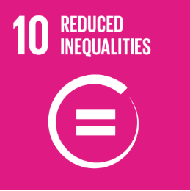
 |  | Goal 10. Reduce inequality within and among countries

10.1.1 | Growth rates of household expenditure or income per capita among the bottom 40 per cent of the population and the total population
10.2.1 | Proportion of people living below 50 per cent of median income, by sex, age and persons with disabilities
10.3.1 | Proportion of population reporting having personally felt discriminated against or harassed in the previous 12 months on the basis of a ground of discrimination prohibited under international human rights law
10.4.1 | Labour share of GDP
10.5.1 | Financial Soundness Indicators
10.7.2 | Number of countries with migration policies that facilitate orderly, safe, regular and responsible migration and mobility of people

